Информация для заполнения
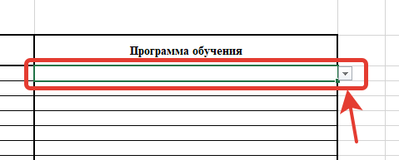
Программы обучения, которые подлежат внесению в Ресстр обученных по охране труда, нужно выбрать из выпадающего меню, которое открыается если выбрать ячейку в колонке "Программа обучения". Все программы обучения, которые есть в реестре обученных по ОТ указаны во вкладке "Программы обучения". Программа обучения "Безопасные методы и приемы выполнения работ повышенной опасности, к которым предъявляются дополнительные требования в соответствии с нормативными правовыми актами, содержащими государственные нормативные требования охраны труда ", заносится в реестр, но нимаенование программы отличается. Возможные варианты для внесения следующие: - Безопасные методы и приемы выполнения земляных работ - Безопасные методы и приемы выполнения ремонтных, монтажных и демонтажных работ зданий и сооружений - Безопасные методы и приемы выполнения работ при размещении, монтаже, техническом обслуживании и ремонте технологического оборудования (включая технологическое оборудование) - Безопасные методы и приемы выполнения работ на высоте -Безопасные методы и приемы выполнения пожароопасных работ - Безопасные методы и приемы выполнения работ в ограниченных и замкнутых пространствах (ОЗП) - Безопасные методы и приемы выполнения строительных работ, в том числе: - окрасочные работы - электросварочные и газосварочные работы - Безопасные методы и приемы выполнения работ, связанных с опасностью воздействия сильнодействующих и ядовитых веществ - Безопасные методы и приемы выполнения газоопасных работ - Безопасные методы и приемы выполнения огневых работ - Безопасные методы и приемы выполнения работ, связанные с эксплуатацией подъемных сооружений - Безопасные методы и приемы выполнения работ, связанные с эксплуатацией тепловых энергоустановок - Безопасные методы и приемы выполнения работ в электроустановках - Безопасные методы и приемы выполнения работ, связанные с эксплуатацией сосудов, работающих под избыточным давлением - Безопасные методы и приемы обращения с животными - Безопа

